Sheet1
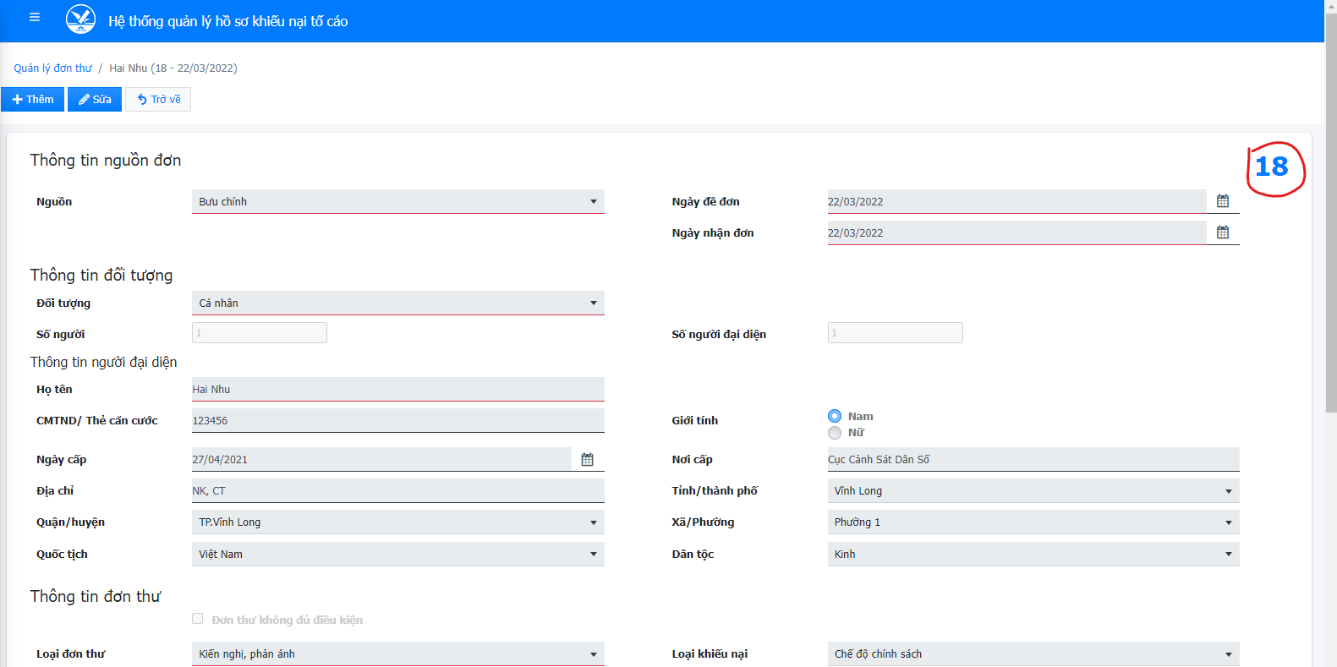
Nhật kí Trao đổi
Tên dự án | Hệ thống quản lý hồ sơ khiếu nại tố cáo
Mã dự án | KNTC
Trưởng dự án | Trương Hài Nhu
Kiểm định viên | Phạm Thị Phụng

Ngày trao đổi | Nội dung trao đổi | Diễn giải | Người tiếp nhận | Ngày phản hồi | Nội dung phản hồi
27/6/2022 | Hệ thống có bao nhiêu phân quyền, chức năng của mỗi phân quyền? |  | Trương Hài Nhu
27/6/2022 | Tài khoản lãnh đạo có khác gì với tài khoản không lãnh đạo |  | Trương Hài Nhu
27/6/2022 | Số trên đơn thư mang ý nghĩa gì, được tạo ra khi nào? |  | Trương Hài Nhu
27/6/2022 | Khiếu nại tố cáo không đơn và có đơn khác nhau như thế nào? |  | Trương Hài Nhu
27/6/2022 | Mục Tiếp dân, Đơn thư, Giải quyết đơn có chức năng gì? khi nào thì sử dụng? |  | Trương Hài Nhu
27/6/2022 | Ý nghĩa và phương thức hoạt động của các hướng xử lý: Thụ lý giải quyết, Hướng dẫn, Chuyển đơn, Ra văn bản đôn đốc, Ra văn bản thông báo, Lưu và theo dỗi, Trả đơn, Từ chối thụ lý, Hướng dẫn - không có văn bản, Khác |  | Trương Hài Nhu
27/6/2022 | Khi nào thì một đơn thư được giải quyết xong và kết thúc? |  | Trương Hài Nhu

